关系图
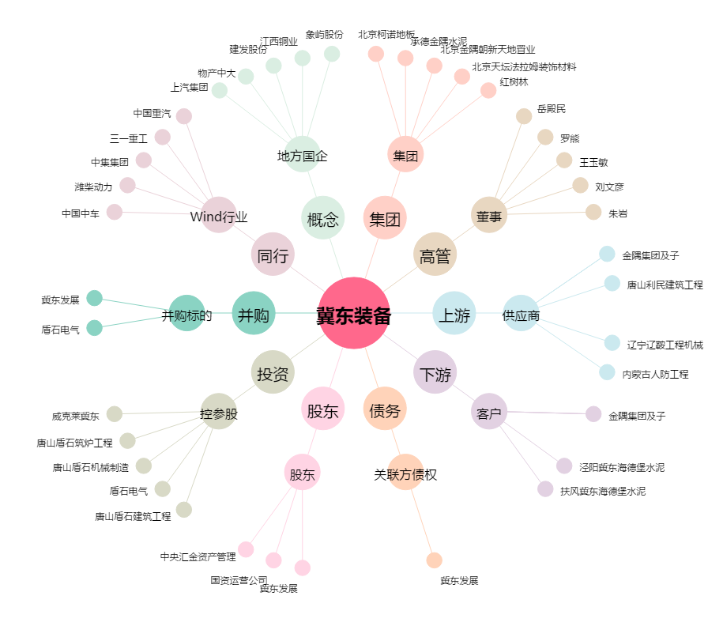
冀东装备[000856.SZ] - 关系概览图

